システム概要図ver1
【システムの概要図ver1】
 |  | github | クローラー側
 | システム開発当初想定していたシステムの概要図は以下のとおり。 |  | https://github.com/pubranko/HatsuneMiku/tree/master/ranko
 |  | github | WEBサーバー側（最新版は、シート「システム概要図ver2」参照）
①クローラー起動
コマンド入力
※実運用では自動で行う
 |  |  | https://github.com/pubranko/HatsuneMiku/tree/master/kousin

各種ＷＥＢサイト
クローラーサーバー
(Scrapy1.5)

②クローラー起動
③リクエスト
④クロール対象の
ホームページ

⑥クローラー受信処理
⑤レスポンス
データーサーバー

MongoDB
⑦MongoDBへレスポンスを
保存

⑧Redisでメッセージキュー
（MQ）を発行

⑨受信したMQよりMongoDBへ
アクセスしデータを取得。
Solrへデータを登録。

※更新権限
データーサーバー

Solr

※参照権限

WEBサーバー
(Django2)
クライアント

⑫リクエストを受信
（初回）
⑪リクエスト
⑩クライアント
リクエストを受信（初回）

⑳レスポンス
⑲リクエスト
⑬レスポンス
⑭クライアント
初画面表示

⑰クエリー受信
⑮検索条件入力
クエリー送信
⑯リクエスト

⑱クエリーより
solrへリクエストを生成

㉑solrより取得した該当
データを加工して
レスポンスを送信
㉓検索結果を表示
㉒レスポンス

システム概要図ver2
【システムの概要図ver2】

 | Azureを使うことを前提に見直ししたシステム概要図は以下のとおり。
 | ※現時点(2019/7/25)で開発中のものであるため、WEBサーバー（コンテナ）とデーターサーバー（solr・コンテナ）までの実装となります。
 | クローラーからsolrへデータを登録するところについては、githubではver1の状態となります。
 |  |  | github | クローラー側（ver2への改修未着。Githubにはver1のみ登録中）
起点
①クローラー起動
Azure FunctionAPP
タイマー起動
 |  |  |  | https://github.com/pubranko/HatsuneMiku/tree/master/ranko
 |  |  | github | WEBサーバー側（最新版は、シート「システム概要図ver2」参照
 |  |  |  | https://github.com/pubranko/HatsuneMiku/tree/master/koushin

クローラー
（Scrapy1.5）
（※３）
各種ＷＥＢサイト

②クローラー起動
③リクエスト
④クロール対象の
ホームページ

データーサーバー
（コンテナ）
（※１）
⑥クローラー受信処理
⑤レスポンス

MongoDB
(cosmosDB)
⑦MongoDBへレスポンスを
保存

 |  | ※１ | 開発環境では、mongoDBのコンテナを作成し利用予定。
 |  |  | 本番環境では、cosmosDBを利用を検討中。

起点
⑧MongoDBの新着チェック
Azure FunctionAPP
タイマー起動

関数（python）
（※３）

⑨前回実行後に追加された
データを参照。
追加分が存在した場合、
solrへデータを登録。
（※２）
 |  | ※２ | mongoDB(cosmosDB）にレスポンスを保存する際、
 |  |  | レスポンスタイムを保存している。
 |  |  | solrへデータを登録した最後のレスポンスタイムを保存するための
 |  |  | コレクションを用意しておき、それに記録していく。
 |  |  | その記録をもとに前回実行後に追加された分を抽出し、
 |  |  | solrへ登録する予定。

 |  | ※３ | クローラーとsolrへの登録関数は、azure function appにて実装を想定しております。
※更新権限
データーサーバー
（コンテナ）

Solr

※参照権限

WEBサーバー
（NGINX＋uWSGI）
（Django2）
（コンテナ）
クライアント
起点
⑫リクエストを受信
（初回）
⑪リクエスト
⑩クライアント
リクエストを受信（初回）

⑳レスポンス
⑲リクエスト
⑬レスポンス
⑭クライアント
初画面表示

⑰クエリー受信
⑮検索条件入力
クエリー送信
起点
⑯リクエスト

⑱クエリーより
solrへリクエストを生成

㉑solrより取得した該当
データを加工して
レスポンスを送信
㉓検索結果を表示
㉒レスポンス

WEBサーバーの操作イメージ
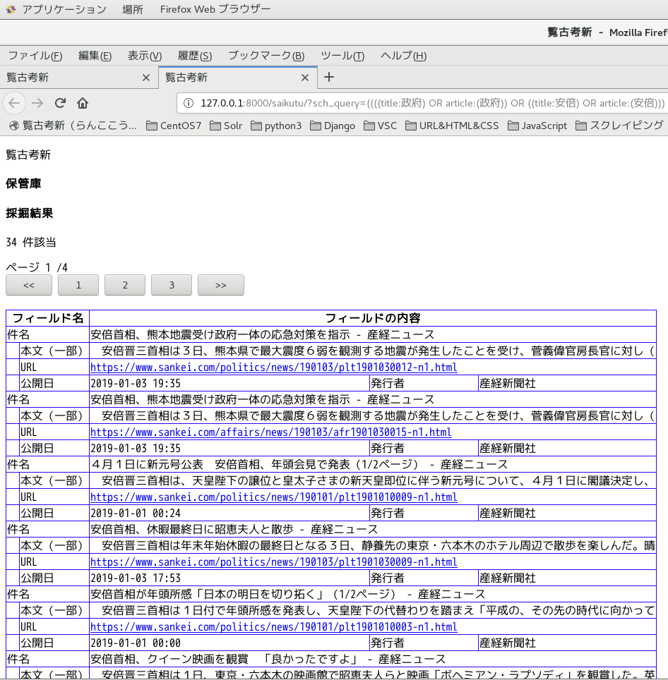
ＷＥＢサーバー上での実動作・操作イメージは以下のとおりです。

 | ① | 初画面表示
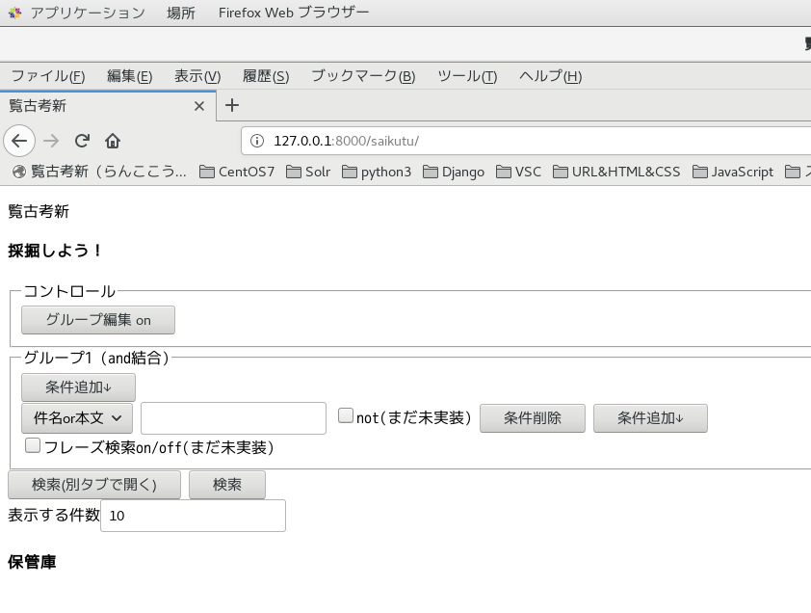

【条件追加↓】ボタンの役割
ボタンを押下した場合、入力フィールドの行を追加する。

 | ② | 入力フィールドを４つ追加
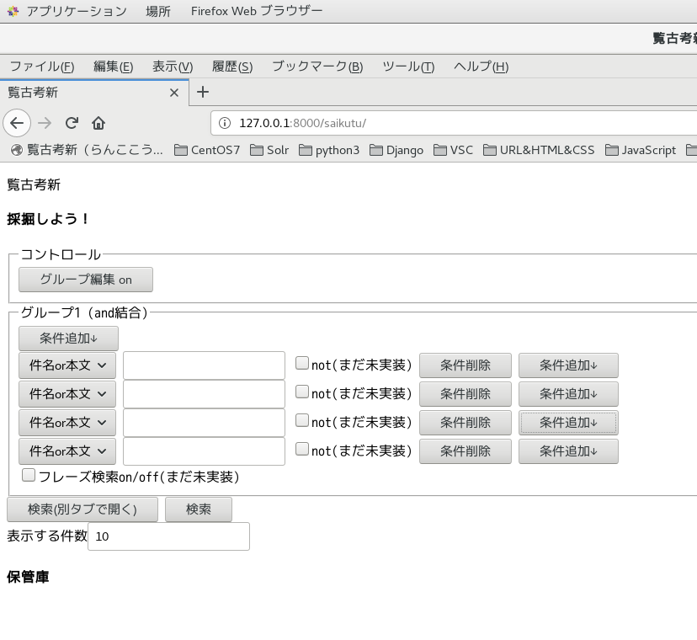

※左記の例は、３つ追加した場合

【グループ編集on】ボタンの役割
押下した場合、フィールドのグループを操作するモードへ移行する。

 | ③ | グループモードへ変更
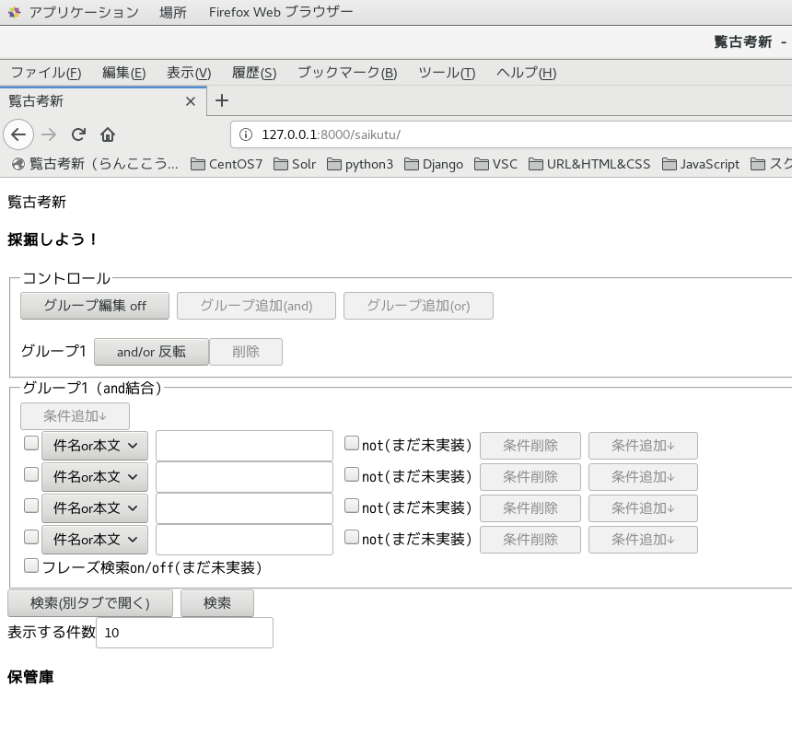

※コントロールの下にグループ１が表示される。and/orの反転ボタンが選択可能となる。

※各入力フィールドの左にチェックボックスが表示される。

【チェックボックス】の役割
チェックされた入力フィールド（範囲）をグループ化する。

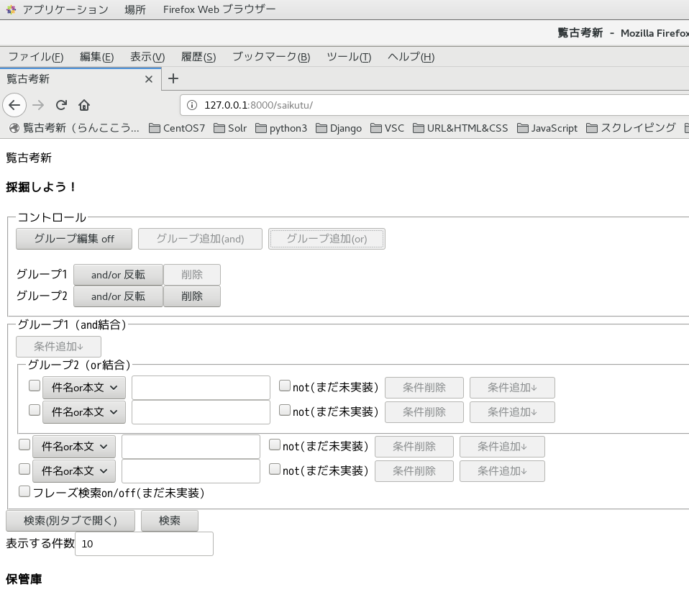

【削除】ボタンの役割
対象のグループ化を解除する。
※グループ１のみ解除は認めない。and/orの反転は可としている。

※左記の例は、上２つをグループ化した時の表示。
コントロール欄にグループ２が追加され、チェックを入れた入力フィールドが新たなグループで括られる。

【検索】ボタンの役割
グループと入力フィールドの指定に従い、クエリーを生成してサーバーへリクエストを送る。
戻ってきた内容をajaxでページの下部へ表示する。
【検索（別タブで開く）】ボタンの役割
上記と同様の検索結果となるが、別タブを開いてそちらに検索結果を表示する。

【表示する件数】欄の役割
検索結果を一度に表示する件数を入力。初期値は１０。

 | ⑤ | 【検索】ボタン実行イメージ
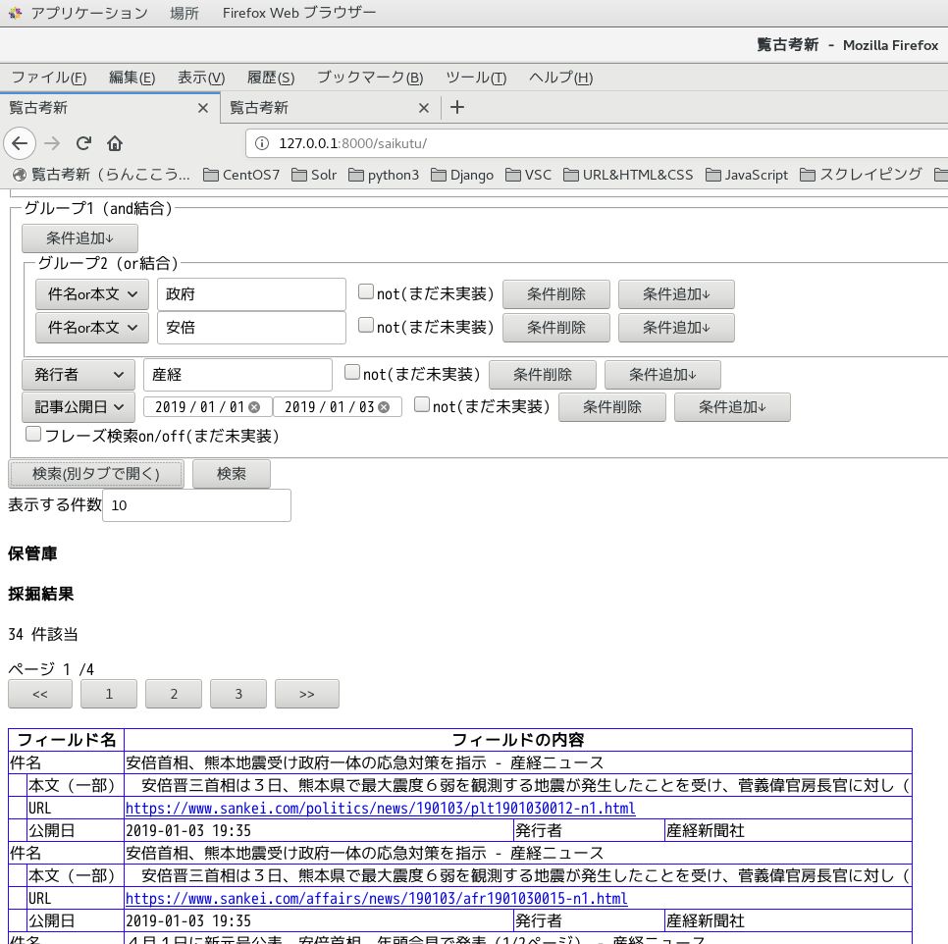

※上記検索条件
（（件名＆本文＝政府 or 安倍）を含む and 発行者＝産経 を含む and 記事の公開日が2019/1/1～2019/1/3 ）
この条件を満たす記事が検索結果となる。

 | ⑥ | 【検索（別タブで表示）】ボタン実行イメージ

